界面&功能
每日目标修改 |  |  |  | 功能规则

 | 功能入口 |  |  | 每日目标界面基本规则
 |  |  |  | 1.设计目的是什么
 | 1.主界面点击【福利】入口进入 |  |  | ▶ | 显示游戏内的任务和获取的奖励
 |  |  |  | ▶

 | 每日目标界面【当前为示例】
1
3
2

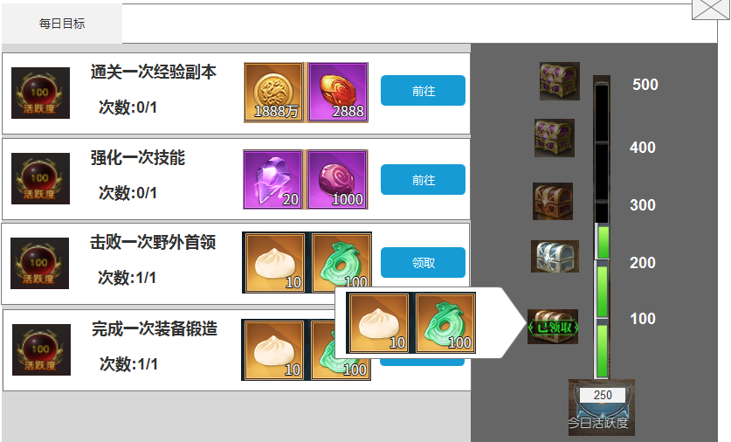
 |  | 1.页签名称
 |  | ▶ | 显示功能页签名称

 |  | 2.任务列表显示
 |  | ▶ | 显示完成任务可获取的活跃度
 |  | ▶ | 显示完成任务的条件和次数(目前规划只需达成一次条件)
 |  | ▶ | 显示完成任务后获得的奖励
 |  | ▶ | 按钮状态“前往”“领取”
 |  |  | 前往：当前任务未完成时显示前往
 |  |  | 领取：当前任务完成后，显示领取
 |  | ▶ | 任务列表可上下滑动

 |  | 3.日常总活跃进度条
 |  | ▶ | 显示活跃的进度条，显示当前已达到的活跃进度
 |  | ▶ | 进度条左边显示活跃区间奖励
 |  |  | 未达领取条件：未达到领取条件时，宝箱显示灰色
 |  |  | 可领取：当达到领取条件时，宝箱显示高亮
 |  |  | 已领取：已领取区间奖励时，显示“已领取”角标

 |  | ▶ | 点击可打开区间奖励界面
 |  |  | 点击空白区关闭
 |  |  | 点击道具图标出现道具iocm

参考界面
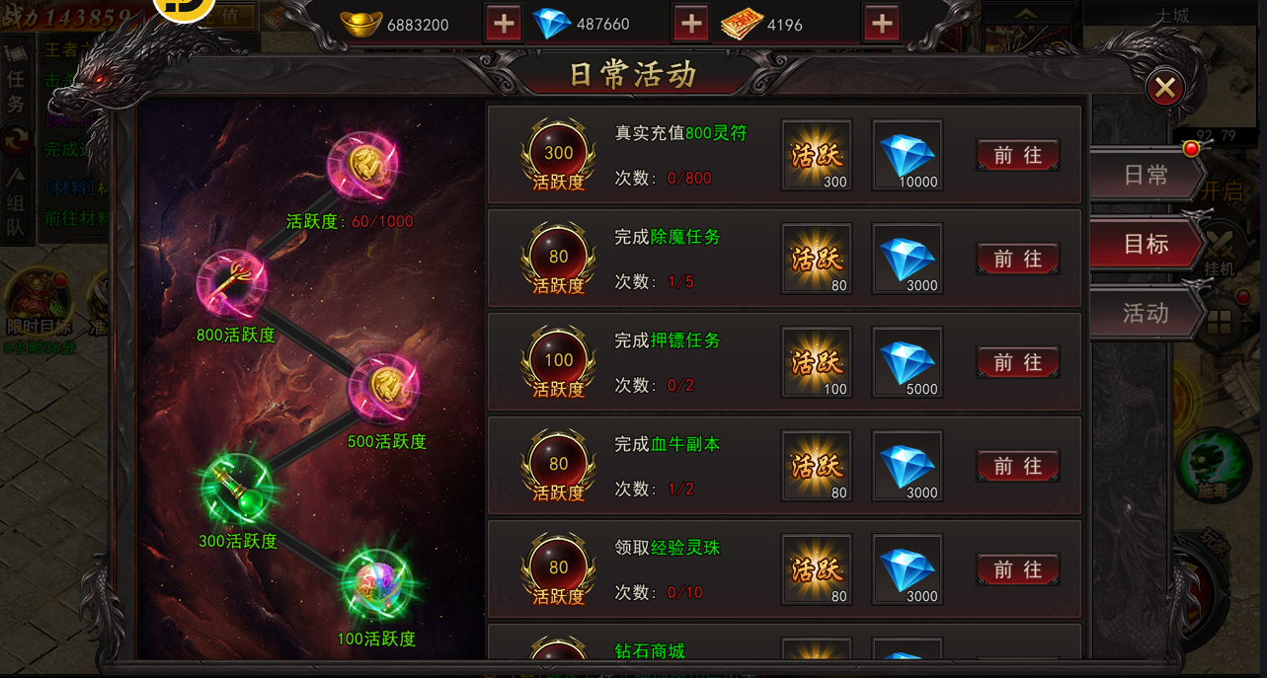

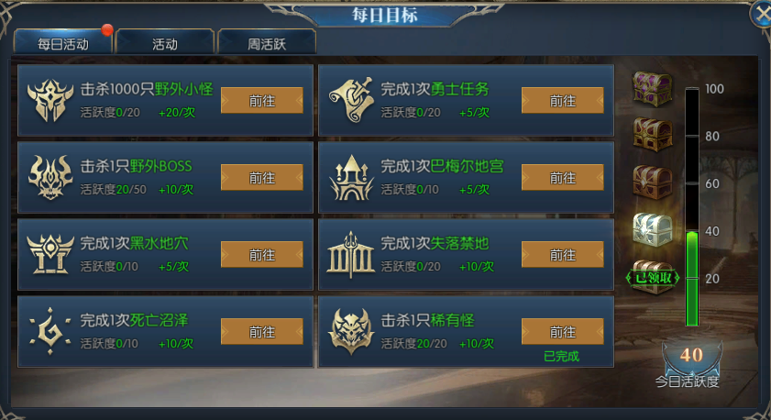

功能美需
UI需求

 | 序号 | 类型 | 对应界面 | 内容 | 功能需求 | 策划建议 | 参考图
 | 1 | UI | 每日目标界面 | 每日目标界面 | 详见界面功能设计
 | 2 | UI
 | 3 | UI
 | 4 | UI
 | 5 | UI
 | 6 | UI
 | 7 | UI
 | 8 | UI
 | 9 | UI
 | 10 | UI
 | 11 | UI
 | 12 | UI
 | 13 | UI
 | 14 | UI
 | 15 | UI
 | 16 | UI
 | 17 | UI
 | 18 | UI
 | 19 | UI

背景图需求

 | 序号 | 类型 | 对应界面 | 内容 | 功能需求 | 策划建议 | 参考图
 | 1 | 2D原画
 | 3 | 2D原画
 | 4 | 2D原画
 | 5 | 2D原画
 | 6 | 2D原画

道具图标需求

 | 序号 | 类型 | 图标需求 | 内容描述 | 功能需求 | 尺寸需求 | 参考图

动效需求

其他 （ICON，模型，表情等）

 | 序号 | 类型 | 内容 | 描述 | 功能需求 | 策划建议 | 参考图
 | 1 | 动画特效 | 宝箱发光特效 | 宝箱发光特效 | 宝箱发光特效 |  | 
 | 2 | ICON | 福利入口 | 福利入口 | 福利入口 |  | 
 | 3 | ICON
 | 4
 | 5
 | 6
 | 7
 | 8
 | 9
 | 10
 | 11
 | 12
 | 13
 | 14
 | 15
 | 16
 | 17
 | 18
 | 19

